Casos de Prueba Twitch
Proyecto Final - Testing |  | INDICE DE CASOS | Caso 1 | Caso 7
 |  |  | Caso 2 | Caso 8
 |  |  | Caso 3 | Caso 9
Página a probar: | Twitch |  | Caso 4 | Caso 10
 |  |  | Caso 5
ID Caso de Prueba: | TC-001 |  | Caso 6
Fecha de Creación: | 9/10/24
Ambiente de Prueba: | Web -SO: Windows 11 Pro -Google Chrome Version 129.0.6668.101 -Microsoft Edge Version 129.0.2792.79
Autor: | Belén Gimenez
Descripción: | Verificar que un usuario pueda iniciar sesión con credenciales válidas.
Precondición: | Tener una cuenta de usuario registrada en Twitch.
Pasos:
1. Navegar a la página de inicio de sesión de Twitch.
2. Ingresar un nombre de usuario o correo electrónico válido.
3. Ingresar la contraseña correcta.
4. Hacer clic en el botón "Iniciar sesión".
Resultado Esperado: | El usuario es redirigido a la página principal, y la sesión se inicia correctamente.
Resultado Obtenido: | Se redireccionó a la página principal y el inicio de sesión fue exitoso.
Estado: | PASÓ
Fecha y hora de ejecución: | 9/10/2024 14:10

ID Caso de Prueba: | TC-002
Fecha de Creación: | 9/10/24
Ambiente de Prueba: | Web -SO: Windows 11 Pro -Google Chrome Version 129.0.6668.101 -Microsoft Edge Version 129.0.2792.79
Autor: | Belén Gimenez
Descripción: | Verificar que el sistema no permita iniciar sesión con una contraseña incorrecta.
Precondición: | Tener una cuenta de usuario registrada en Twitch.
Pasos:
1. Navegar a la página de inicio de sesión de Twitch.
2. Ingresar un nombre de usuario o correo electrónico válido.
3. Ingresar una contraseña incorrecta.
4. Hacer clic en el botón "Iniciar sesión".
Resultado Esperado: | Se muestra un mensaje de error indicando que la contraseña es incorrecta, y no se inicia la sesión.
Resultado Obtenido: | Se mostró mensaje de error: "La contraseña es incorrecta. Inténtalo de nuevo.". No se inició sesión.
Estado: | PASÓ
Fecha y hora de ejecución: | 9/10/2024 19:29

ID Caso de Prueba: | TC-003
Fecha de Creación: | 9/10/24
Ambiente de Prueba: | Web -SO: Windows 11 Pro -Google Chrome Version 129.0.6668.101 -Microsoft Edge Version 129.0.2792.79
Autor: | Belén Gimenez
Descripción: | Verificar que el sistema no permita iniciar sesión si no se completa uno de los campos de login.
Precondición: | -
Pasos:
1. Navegar a la página de inicio de sesión de Twitch.
2. Dejar uno de los campos de nombre de usuario y contraseña en blanco.
3. Hacer clic en el botón "Iniciar sesión".
Resultado Esperado: | El sistema no permite continuar con campos vacíos.
Resultado Obtenido: | No se puede continuar ya que el botón de inicio de sesión no se habilita con campos vacíos.
Estado: | PASÓ
Fecha y hora de ejecución: | 9/10/2024 19:37

ID Caso de Prueba: | TC-004
Fecha de Creación: | 9/10/24
Ambiente de Prueba: | Web -SO: Windows 11 Pro -Google Chrome Version 129.0.6668.101 -Microsoft Edge Version 129.0.2792.79
Autor: | Belén Gimenez
Descripción: | Verificar que el usuario pueda buscar un canal existente correctamente.
Precondición: | El canal a buscar existe en la plataforma.
Datos de prueba: | Midudev
Pasos:
1. Ingresar el nombre del canal en la barra de búsqueda.
2. Presionar Enter o hacer click en el ícono de lupa para buscar.
Resultado Esperado: | El canal buscado aparece en los resultados de búsqueda.
Resultado Obtenido: | Se muestra el canal de Midudev correctamente.
Estado: | PASÓ
Fecha y hora de ejecución: | 9/10/2024 19:45

ID Caso de Prueba: | TC-005
Fecha de Creación: | 9/10/24
Ambiente de Prueba: | Web -SO: Windows 11 Pro -Google Chrome Version 129.0.6668.101 -Microsoft Edge Version 129.0.2792.79
Autor: | Belén Gimenez
Descripción: | Verificar que un usuario pueda seguir a un canal con una cuenta válida.
Precondición: | El usuario tiene una cuenta registrada en Twitch y está autenticado.
Pasos:
1. Iniciar sesión en Twitch.
2. Navegar al canal al que desea seguir.
3. Hacer clic en el botón "Seguir".
Resultado Esperado: | El usuario queda siguiendo el canal y se muestra la opción de "Dejar de seguir".
Resultado Obtenido: | La página se recarga y no se actualiza el botón "Seguir".
Estado: | NO PASÓ
Evidencia: | 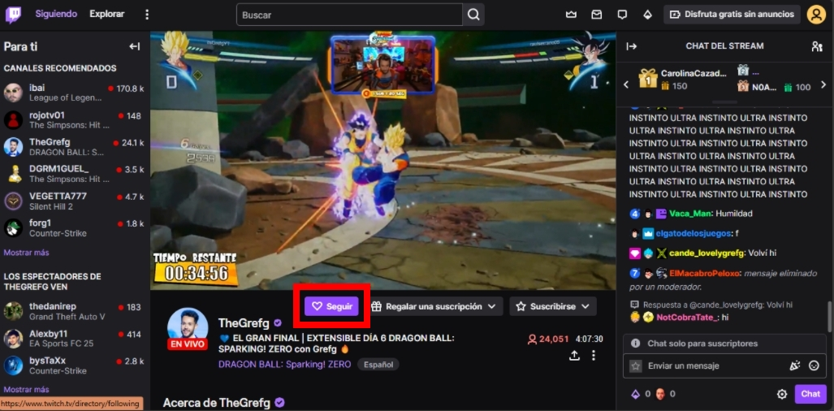
Fecha y hora de ejecución: | 13/10/2024 14:15

ID Caso de Prueba: | TC-006
Fecha de Creación: | 9/10/24
Ambiente de Prueba: | Web -SO: Windows 11 Pro -Google Chrome Version 129.0.6668.101 -Microsoft Edge Version 129.0.2792.79
Autor: | Belén Gimenez
Descripción: | Verificar que un usuario no pueda seguir a un canal si no ha iniciado sesión.
Precondición: | El usuario no ha iniciado sesión.
Pasos:
1. Navegar al canal al que desea seguir.
2. Hacer clic en el botón "Seguir".
Resultado Esperado: | El sistema redirige al usuario a la página de inicio de sesión antes de permitir seguir al canal.
Resultado Obtenido: | La página muestra un modal con el formularion de inicio de sesión para poder seguir al canal.
Estado: | PASÓ
Fecha y hora de ejecución: | 13/10/2024 14:25

ID Caso de Prueba: | TC-007
Fecha de Creación: | 9/10/24
Ambiente de Prueba: | Web -SO: Windows 11 Pro -Google Chrome Version 129.0.6668.101 -Microsoft Edge Version 129.0.2792.79
Autor: | Belén Gimenez
Descripción: | Verificar que un usuario pueda dejar de seguir un canal que ya está siguiendo.
Precondición: | El usuario tiene una cuenta registrada en Twitch, ha iniciado sesión y ya sigue al canal.
Pasos:
1. Iniciar sesión en Twitch.
2. Navegar al canal que el usuario ya está siguiendo.
3. Hacer clic en el botón "Dejar de seguir".
Resultado Esperado: | El canal deja de estar seguido, y la opción de "Seguir" vuelve a estar disponible.
Resultado Obtenido: | Se muestra un pop up para dejar de seguir el canal, al hacer click el botón "Seguir" vuelve a estar disponible.
Estado: | PASÓ
Fecha y hora de ejecución: | 13/10/2024 14:37

ID Caso de Prueba: | TC-008
Fecha de Creación: | 9/10/24
Ambiente de Prueba: | Web -SO: Windows 11 Pro -Google Chrome Version 129.0.6668.101 -Microsoft Edge Version 129.0.2792.79
Autor: | Belén Gimenez
Descripción: | Verificar que el usuario pueda reproducir un stream en vivo sin problemas.
Precondición: | El usuario está autenticado y hay una transmisión en vivo activa en el canal seleccionado.
Pasos:
1. Iniciar sesión en Twitch.
2. Navegar a un canal que esté transmitiendo en vivo.
3. Hacer clic en el botón de reproducción del stream.
Resultado Esperado: | El stream se reproduce correctamente sin interrupciones, y se puede ver el contenido en tiempo real.
Resultado Obtenido: | El stream se puede reproducir sin problemas.
Estado: | PASÓ
Fecha y hora de ejecución: | 13/10/2024 14:54

ID Caso de Prueba: | TC-009
Fecha de Creación: | 9/10/24
Ambiente de Prueba: | Web -SO: Windows 11 Pro -Google Chrome Version 129.0.6668.101 -Microsoft Edge Version 129.0.2792.79
Autor: | Belén Gimenez
Descripción: | Verificar que, si la conexión a Internet del usuario es débil o inexistente, el stream no se reproduzca.
Precondición: | El usuario tiene una conexión a Internet lenta o nula.
Pasos:
1. Navegar a un canal que esté transmitiendo en vivo.
2. Intentar reproducir el stream con una conexión de Internet lenta o inexistente.
Resultado Esperado: | Se muestra un mensaje de error o un ícono de carga, indicando que no es posible reproducir el stream debido a la mala conexión.
Resultado Obtenido: | Se muestra un ícono de carga sobre el stream y la transmisión no se reproduce.
Estado: | PASÓ
Fecha y hora de ejecución: | 13/10/2024 15:07

ID Caso de Prueba: | TC-010
Fecha de Creación: | 9/10/24
Ambiente de Prueba: | Web -SO: Windows 11 Pro -Google Chrome Version 129.0.6668.101 -Microsoft Edge Version 129.0.2792.79
Autor: | Belén Gimenez
Descripción: | Verificar que el usuario pueda cambiar la calidad de video de un stream en vivo y que el cambio ocurra sin interrupciones.
Precondición: | -
Pasos:
1. Iniciar sesión en Twitch.
2. Reproducir un stream en vivo.
3. Hacer clic en el ícono de configuración en el reproductor de video.
4. Cambiar la calidad del stream de 1080p a 720p o cualquier otra resolución.
Resultado Esperado: | La calidad del video cambia de manera fluida sin detener la reproducción, y el stream continúa en la nueva resolución.
Resultado Obtenido: | Se muestra un ícono de carga sobre la transmisión y la calidad del video cambia con demora.
Estado: | NO PASÓ
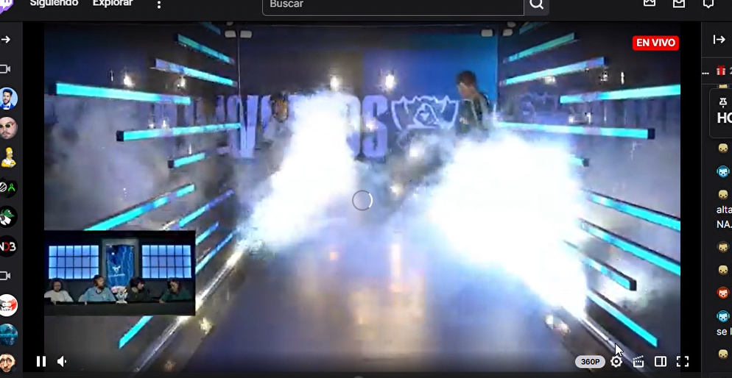 Evidencia:
Fecha y hora de ejecución: | 13/10/2024 15:18

